Ex2-004
 | Товар \ Массив | Январь | Февраль | Март | Апрель | Май | Июнь
 | Товар 1 | 243 | 766 | 397 | 14 | 232 | 878
 | Товар 2 | 889 | 452 | 826 | 530 | 742 | 104
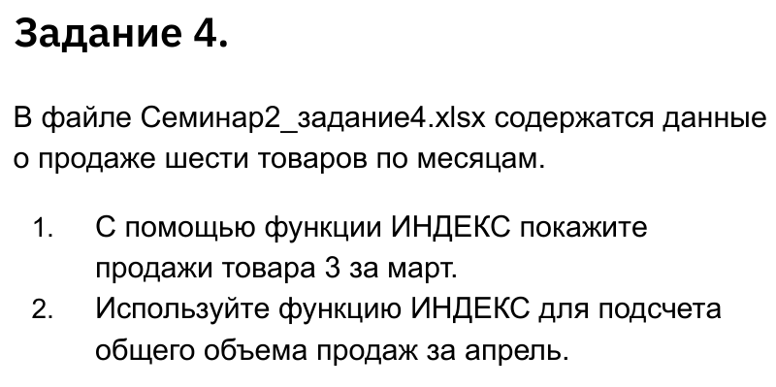
 | Товар 3 | 895 | 949 | 214 | 616 | 167 | 286
 | Товар 4 | 813 | 909 | 753 | 388 | 361 | 748
 | Товар 5 | 864 | 382 | 57 | 402 | 431 | 489
 | Товар 6 | 779 | 389 | 895 | 328 | 280 | 905

Искомый товар | Март
Искомый месяц | Товар 3
Продажи товара за месяц | 214
Продажи всего за месяц | 3,142

